상품제안서
리얼스텐 네일케어 4종세트 | 상품코드: S39073

 |  |  |  |  |  |  | 02-713-8555 | www.synergygift.co.kr
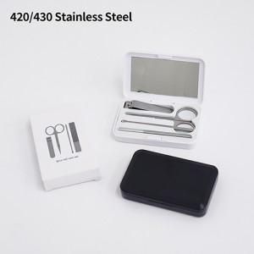

【상세/제작정보】

【인쇄/포장옵션】 | 풀칼라 / 포장불가능

【공급단가】 | 수량 | 50~ | 100~ | 300~ | 1,000~ | 5,000~
*VAT별도 | 블랙 | 5,250원 | 5,050원 | 4,800원 | 4,600원 | 4,440원
 | 화이트 | 5,250원 | 5,050원 | 4,800원 | 4,600원 | 4,440원

【상품 URL】 | https://www.synergygift.co.kr:443/src/goods_detail.php?gdno=39073

